상품제안서
포트메리온 보타닉가든 쿠프접시 16cm 4P세트 | 상품코드: S45711

 |  |  |  |  |  |  | 02-713-8555 | www.synergygift.co.kr
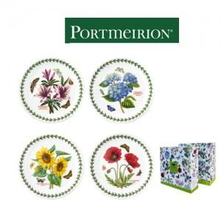

【상세/제작정보】

【인쇄/포장옵션】 | 스티커 / 포장불가능

【공급단가】 | 수량 | 10~ | 30~ | 50~ | 100~ | 300~
*VAT별도 | 단가 | 53,780원 | 50,880원 | 48,400원 | 47,160원 | 46,330원

【상품 URL】 | https://www.synergygift.co.kr:443/src/goods_detail.php?gdno=45711

